Hoja1
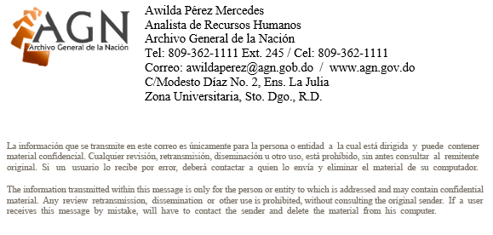
ARCHIVO GENERAL DE LA NACIÓN (AGN)
“AÑO DEL FOMENTO A LAS EXPORTACIONES"

NÓMINA SEPTIEMBRE 2018: TRAMITE DE PENSIÓN

NO. | NOMBRE | DEPARTAMENTO | CARGO | SUELDO BRUTO | IS/R (LEY 11-92) | Seguro Sávica | Seguridad Social (LEY 87-01) |  |  |  |  | TOTAL RETENCIONES EMPLEADOS |  | SUELDO NETO RD$
 |  |  |  |  |  |  | SEGURO DE PENSION (9.97 %) |  | Riesgos Laborales | SEGURO DE SALUD (10.52 %)
 |  |  |  |  |  |  | EMPLEADO | PATRONAL |  | EMPLEADO | PATRONAL |  | TOTAL APORTE
 |  |  |  |  |  |  | (2.87 %) | (7.10 %) |  | (3.04 %) | (7.09 %) |  | PATRONAL

1 | CESAR DELGADO | TRAMITE DE PENSIÓN | TRAMITE DE PENSIÓN | 11,500.00 | 0.00 | 25.00 | 330.05 | 816.50 | 132.25 | 349.60 | 815.35 | 704.65 | 1,764.10 | 10,795.35
2 | DULCE MARIA PEREZ VIDAL | TRAMITE DE PENSIÓN | TRAMITE DE PENSIÓN | 17,250.00 | 0.00 | 25.00 | 495.08 | 1,224.75 | 198.38 | 524.40 | 1,223.03 | 1044.48 | 2,646.16 | 16,205.52
3 | ALTAGRACIA MORA ENCARNACION | TRAMITE DE PENSIÓN | TRAMITE DE PENSIÓN | 10,000.00 | 0.00 | 25.00 | 287.00 | 710.00 | 115.00 | 304.00 | 709.00 | 616.00 | 1,534.00 | 9,384.00
4 | SANTA ELBA CASADO CASADO | TRAMITE DE PENSIÓN | TRAMITE DE PENSIÓN | 10,000.00 | 0.00 | 25.00 | 287.00 | 710.00 | 115.00 | 304.00 | 709.00 | 616.00 | 1,534.00 | 9,384.00
 | TOTAL DEPARTAMENTO |  |  | 48,750.00 |  | 100.00 | 1,399.13 | 3,461.25 | 560.63 | 1,482.00 | 3,456.38 | 2,981.13 | 7,478.26 | 45,768.87

